4 Tablica 2 - Graf 2
Tablica 2: Struktura članova OMF-a prema dobi i spolu |  |  |  |  |  |  |  |  |  |  |  |  |  |  |  |  |  | Svibanj 2018.
Table 2: Mandatory pension funds members age and sex structure |  |  |  |  |  |  |  |  |  |  |  |  |  |  |  |  |  | May 2018

 | Muškarci Male |  |  | Žene Female |  |  | Ukupno Total |  |  | Mjesečna promjena broja - muškarci Monthly change in number - Male |  |  | Mjesečna promjena broja - žene Monthly change in number - Female |  |  | Ukupna mjesečna promjena Total monthly change
Dob Age | Kategorije / Categories |  |  | Kategorije / Categories |  |  | Kategorije / Categories |  |  | Kategorije / Categories |  |  | Kategorije / Categories |  |  | Kategorije / Categories
 | A | B | C | A | B | C | A | B | C | A | B | C | A | B | C | A | B | C
≤ 18 | 6 | 2,784 | 5 | 3 | 1,681 | 2 | 9 | 4,465 | 7 | 0 | 56 | -1 | 0 | -41 | -1 | 0.00% | 0.34% | -22.22%
19 - 24 | 255 | 95,086 | 122 | 173 | 78,189 | 96 | 428 | 173,275 | 218 | -1 | 505 | 8 | 2 | 309 | 3 | 0.23% | 0.47% | 5.31%
25 - 29 | 426 | 120,509 | 68 | 302 | 113,035 | 93 | 728 | 233,544 | 161 | 0 | -12 | 0 | -1 | -115 | -1 | -0.14% | -0.05% | -0.62%
30 - 34 | 801 | 145,655 | 66 | 417 | 138,430 | 56 | 1,218 | 284,085 | 122 | -2 | 8 | -2 | -5 | -120 | 1 | -0.57% | -0.04% | -0.81%
35 - 39 | 872 | 155,814 | 73 | 381 | 147,132 | 81 | 1,253 | 302,946 | 154 | 3 | 17 | 1 | 4 | -131 | 0 | 0.56% | -0.04% | 0.65%
40 - 44 | 753 | 139,817 | 78 | 387 | 137,622 | 90 | 1,140 | 277,439 | 168 | 13 | 407 | 0 | 1 | 287 | -2 | 1.24% | 0.25% | -1.18%
45 - 49 | 520 | 116,762 | 106 | 262 | 123,243 | 95 | 782 | 240,005 | 201 | 4 | 249 | -1 | 2 | 323 | 3 | 0.77% | 0.24% | 1.01%
50 - 54 | 308 | 111,074 | 142 | 161 | 115,776 | 202 | 469 | 226,850 | 344 | 6 | -116 | -1 | 8 | -4 | -7 | 3.08% | -0.05% | -2.27%
55 - 59 | 1 | 53,678 | 243 | 0 | 43,063 | 7,380 | 1 | 96,741 | 7,623 | 1 | 1,236 | -2 | 0 | 1,666 | -343 |  | 3.09% | -4.33%
60 - 64 | 0 | 450 | 11,524 | 0 | 1 | 7,539 | 0 | 451 | 19,063 | 0 | 439 | -308 | 0 | 0 | 172 |  | 3658.33% | -0.71%
≥ 65 | 0 | 1 | 400 | 0 | 0 | 251 | 0 | 1 | 651 | 0 | 0 | 6 | 0 | 0 | 17 |  | 0.00% | 3.66%
Ukupno Total | 3,942 | 941,630 | 12,827 | 2,086 | 898,172 | 15,885 | 6,028 | 1,839,802 | 28,712 | 24 | 2,789 | -300 | 11 | 2,174 | -158 | 0.58% | 0.27% | -1.57%
Sveukupno Total | 958,399 |  |  | 916,143 |  |  | 1,874,542 |  |  | 2,513 |  |  | 2,027 |  |  | 0.24%
Izvor / Source: Regos

Grafikon 2: Dobna i spolna struktura članova OMF-a po kategorijama fondova (A, B i C) |  |  |  |  |  |  |  |  |  |  |  |  | Svibanj 2018.
Chart 2: OMF members age and sex structure by funds categories (A, B and C) |  |  |  |  |  |  |  |  |  |  |  |  | May 2018

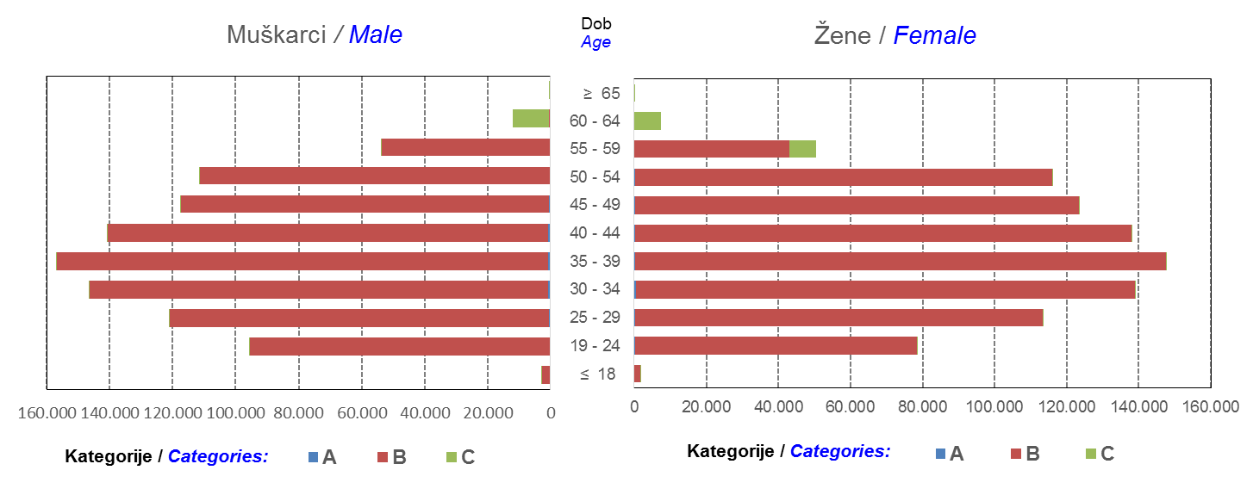

Izvor / Source: Regos
Sadržaj / Contents
 |  |  |  |  |  |  |  |  |  |  |  |  |  |  |  |  |  | stranica/page 4

10 Graf 5.1, 5.2, 5.3
Grafikon 5.1: Vrijednosti obračunskih jedinica OMF-ova kategorije A | Svibanj 2018.
Chart 5.1: Values of category A OMFs' units of account | May 2018
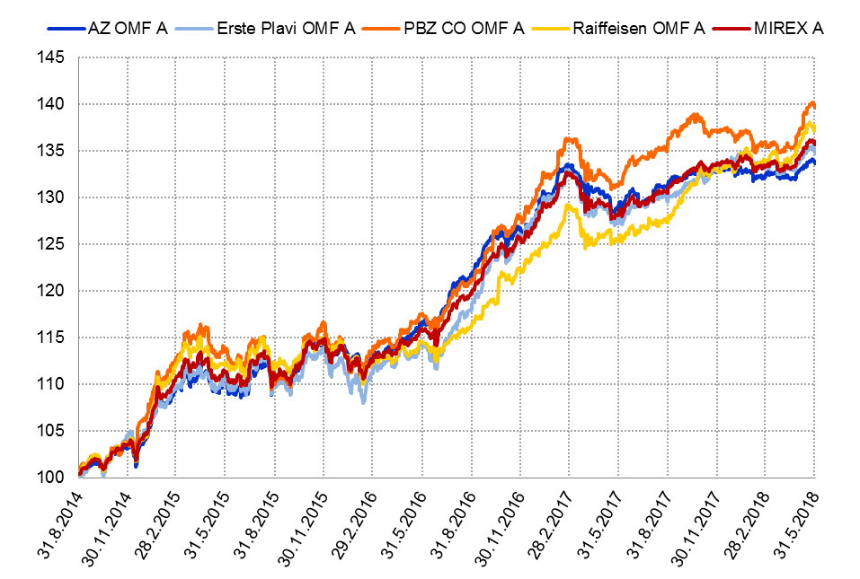

Izvor / Source: HANFA

Grafikon 5.2: Vrijednosti obračunskih jedinica OMF-ova kategorije B
Chart 5.2: Values of category B OMFs' units of account
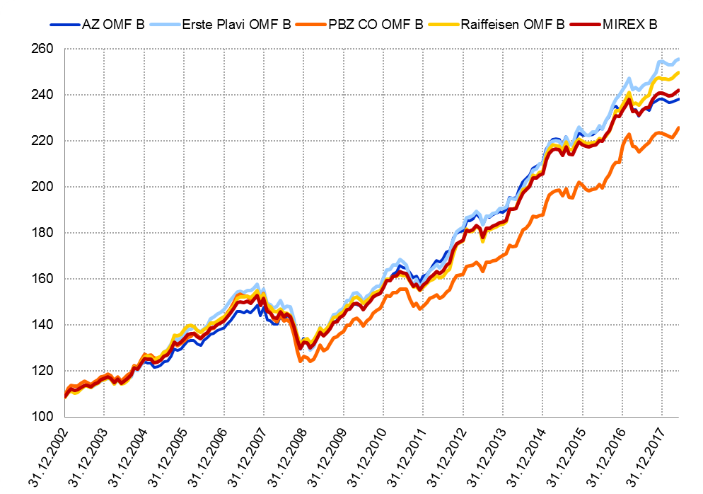

Izvor / Source: HANFA

Grafikon 5.3: Vrijednosti obračunskih jedinica OMF-ova kategorije C
Chart 5.3: Values of category C OMFs' units of account
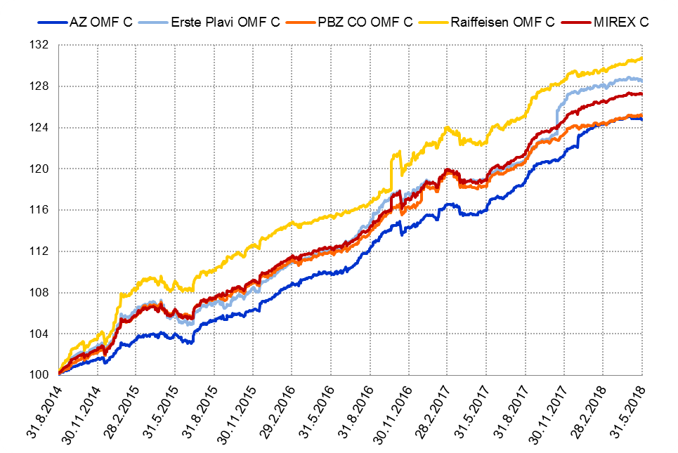

Izvor / Source: HANFA
Sadržaj / Contents
 | stranica / page 10

12 Tablica 13 - Graf 6
Tablica 13: Članstvo ODMF-ova1) |  |  |  |  |  |  |  |  | Svibanj 2018.
Table 13: ODMFs' Membership1) |  |  |  |  |  |  |  |  | May 2018

Članstvo / Membership | AZ benefit ODMF | AZ profit ODMF | Croatia osiguranje ODMF | Croatia osiguranje 1000 A ODMF | Croatia osiguranje 1000 C ODMF | Erste Plavi Expert ODMF | Erste Plavi Protect ODMF | Raiffeisen ODMF | Ukupno Total
Početak razdoblja Beginning of the period | 42,121 | 102,481 | 26,611 | 65 | 34 | 20,947 | 31,027 | 69,362 | 292,648
Udjel Share | 14.39% | 35.02% | 9.09% | 0.02% | 0.01% | 7.16% | 10.60% | 23.70% | 100.00%
Novi članovi New members | 782 | 314 | 235 | 20 | 20 | 131 | 479 | 786 | 2,767
Mirovina Retirement | 10 | 32 | 24 | 0 | 0 | 2 | 2 | 37 | 107
Smrt Death | 9 | 9 | 1 | 0 | 0 | 0 | 5 | 10 | 34
Ostalo Other | 263 | 172 | 1 | 0 | 0 | 24 | 175 | 112 | 747
Ukupan prestanak članstva Membership termination total | 282 | 213 | 26 | 0 | 0 | 26 | 182 | 159 | 888
Kraj razdoblja End of the period | 42,621 | 102,582 | 26,820 | 85 | 54 | 21,052 | 31,324 | 69,989 | 294,527
Udjel Share | 14.47% | 34.83% | 9.11% | 0.029% | 0.0183% | 7.15% | 10.64% | 23.76% | 100.00%
Izvor / Source: DMD-ovi / DMDs
1) Preliminarni podaci / Preliminary data

Grafikon 6: Udjel ODMFova u ukupnom broju članova |  |  |  |  |  |  |  |  | Svibanj 2018.
Chart 6: ODMFs' shares in total membership |  |  |  |  |  |  |  |  | May 2018
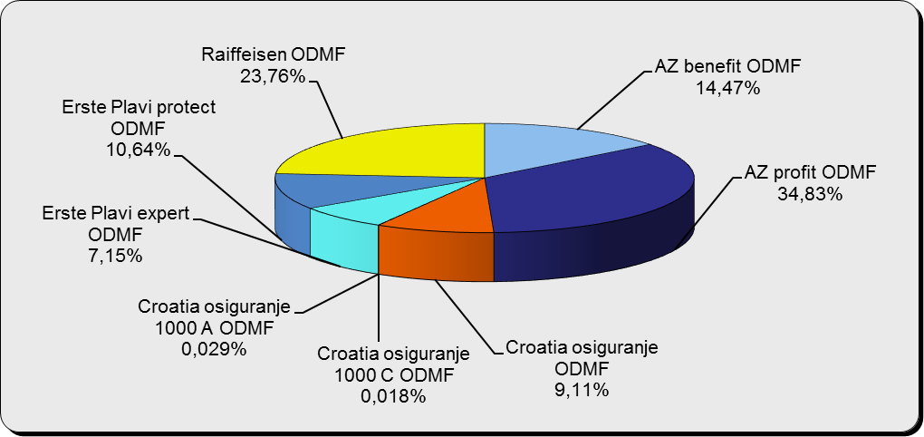

Izvor / Source: DMD-ovi / DMDs

Sadržaj / Contents

 |  |  |  |  |  |  |  |  | stranica / page 12

13 Tablica 14 - Graf 7
Tablica 14: Struktura članova ODMF-a prema dobi i spolu |  |  |  |  |  | KVARTALNI PODACI za: |  |  | OŽUJAK 2018.
Table 14: Open voluntary pension funds members age and sex structure |  |  |  |  |  | QUARTERLY DATA for: |  |  | MARCH 2018

 |  | Ožujak 2018. |  |  | Prosinac 2017. |  | Kvartalna promjena Quarterly change
 |  | March 2018 |  |  | December 2017 |  | Brojčana / In number |  | Relativna Relative
Dob Age | Muškarci Male | Žene Female | Ukupno Total | Muškarci Male | Žene Female | Ukupno Total | Muškarci Male | Žene Female | Ukupno Total
≤ 18 | 890 | 825 | 1,715 | 893 | 826 | 1,719 | -3 | -1 | -0.23%
19 - 24 | 4,095 | 2,390 | 6,485 | 4,091 | 2,417 | 6,508 | 4 | -27 | -0.35%
25 - 29 | 10,946 | 7,150 | 18,096 | 11,324 | 7,428 | 18,752 | -378 | -278 | -3.50%
30 - 34 | 19,419 | 14,129 | 33,548 | 19,456 | 14,225 | 33,681 | -37 | -96 | -0.39%
35 - 39 | 22,924 | 18,563 | 41,487 | 22,541 | 18,376 | 40,917 | 383 | 187 | 1.39%
40 - 44 | 22,320 | 20,228 | 42,548 | 21,814 | 19,944 | 41,758 | 506 | 284 | 1.89%
45 - 49 | 20,048 | 21,047 | 41,095 | 19,666 | 20,718 | 40,384 | 382 | 329 | 1.76%
50 - 59 | 31,517 | 34,477 | 65,994 | 30,841 | 33,614 | 64,455 | 676 | 863 | 2.39%
60 - 69 | 14,112 | 15,639 | 29,751 | 13,394 | 14,822 | 28,216 | 718 | 817 | 5.44%
70 - 84 | 3,852 | 5,547 | 9,399 | 3622 | 5165 | 8,787 | 230 | 382 | 6.96%
≥ 85 | 260 | 412 | 672 | 239 | 359 | 598 | 21 | 53 | 12.37%
Ukupno Total | 150,383 | 140,407 | 290,790 | 147,881 | 137,894 | 285,775 | 2,502 | 2,513 | 1.75%
Izvor / Source: DMD-ovi / DMDs

Grafikon 7: Dobna i spolna struktura članova ODMF-a na dan 31. ožujka 2018.
Chart 7: ODMF members age and sex structure as at 31 March 2018

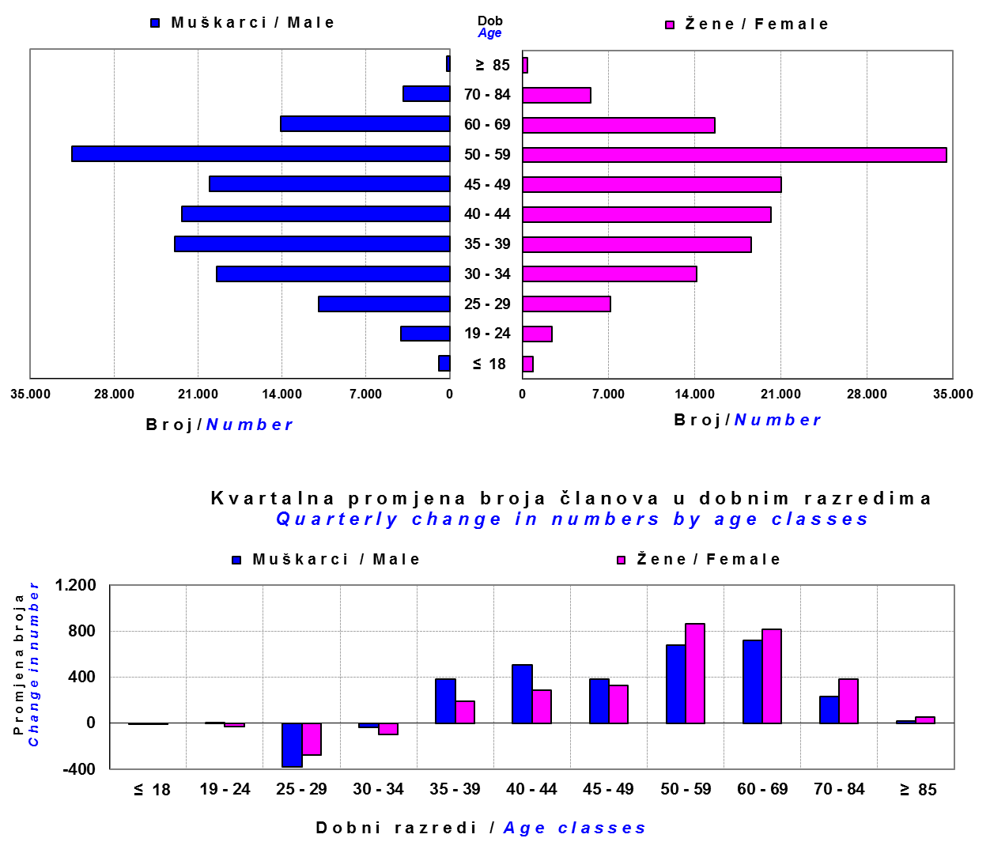

Izvor / Source: DMD-ovi / DMDs

Sadržaj / Contents

 |  |  |  |  |  |  |  |  | stranica/page 13

14 Tablica 15 - Graf 8
Tablica 15: Bruto mirovinski doprinosi uplaćeni ODMF-ovima1) |  |  |  |  | Svibanj 2018.
Table 15: Gross pension contributions paid to ODMFs1) |  |  |  |  | May 2018

 |  |  |  | u tisućama kuna / in thousand HRK
Otvoreni dobrovoljni mirovinski fond Open voluntary pension fund | Bruto mirovinski doprinosi / Gross pension contributions
 | Svibanj 2018. | Travanj 2018. | Mjesečna promjena | Sveukupno od početka djelovanja 2) | Prirast ukupnih bruto doprinosa u tekućem mjesecu
 | May 2018 | April 2018 | Monthly change | Grand total since the start of activity 2) | Total net contributions growth in current month
AZ benefit ODMF | 10,009 | 9,639 | 3.84% | 690,968 | 1.47%
AZ profit ODMF | 10,583 | 10,024 | 5.58% | 1,563,055 | 0.68%
Croatia osiguranje ODMF | 2,794 | 2,864 | -2.46% | 278,834 | 1.01%
Croatia osiguranje 1000 A ODMF | 161 | 158 | 1.95% | 572 | 39.14%
Croatia osiguranje 1000 C ODMF | 667 | 98 | 578.96% | 1,014 | 191.85%
Erste Plavi Expert ODMF | 1,843 | 1,494 | 23.39% | 245,521 | 0.76%
Erste Plavi Protect ODMF | 3,537 | 3,170 | 11.56% | 238,782 | 1.50%
Raiffeisen ODMF | 7,956 | 8,300 | -4.14% | 1,298,822 | 0.62%
Ukupno / Total | 37,549 | 35,747 | 5.04% | 4,317,569 | 0.88%
Izvor / Source: DMD-ovi / DMDs
1) Bruto doprinosi jednaki su ukupno uplaćenim doprinosima članova dobrovoljnih mirovinskih fondova, prije odbitka naknade DMD-ova od uplaćenih doprinosa.
1) Gross contribution is a contribution paid in by members of a voluntary pension fund which includes DMDs' entry fee.
2) U ukupnim uplatama iskazana su i uplaćena sredstva državnog poticaja.
2) Total net contributions include state subsidies.

Grafikon 8: Mjesečna promjena bruto mirovinskih doprinosa uplaćenih ODMF-ovima |  |  |  |  | Svibanj 2018.
Chart 8: Monthly change of gross pension contributions paid to ODMFs |  |  |  |  | May 2018
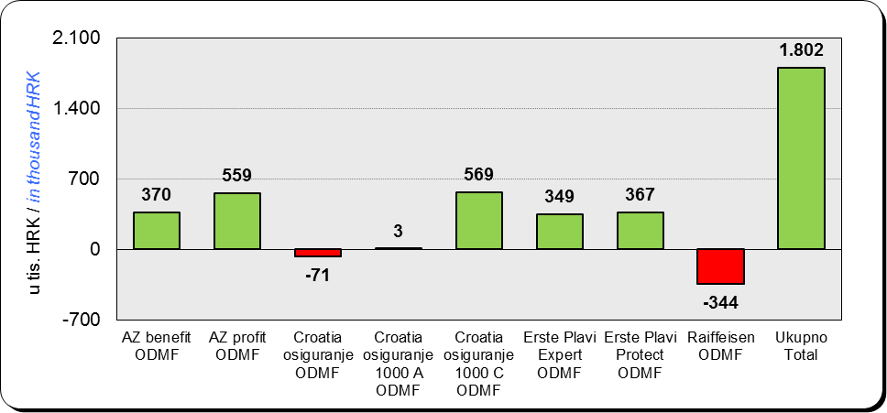

Izvor / Source: DMD-ovi / DMDs

Sadržaj / Contents

 |  |  |  |  | stranica / page 14

15 Tablica 16 - Graf 9,10
Tablica 16: Neto imovina ODMF-ova |  |  |  |  |  | Svibanj 2018.
Table 16: ODMFs' net assets |  |  |  |  |  | May 2018

 |  |  |  |  |  | u tisućama kuna / in thousand HRK
Naziv fonda Fund name | Neto imovina / Net assets
 | Svibanj 2018. |  | Travanj 2018. |  | Promjena
 | May 2018 |  | April 2018 |  | Change
 | Iznos | Udjel | Iznos | Udjel | U iznosu | Relativna
 | Amount | Share | Amount | Share | Amount | Relative
AZ benefit ODMF | 566,231 | 14.14% | 562,079 | 14.19% | 4,153 | 0.74%
AZ profit ODMF | 1,534,350 | 38.32% | 1,521,293 | 38.40% | 13,056 | 0.86%
Croatia osiguranje ODMF | 221,882 | 5.54% | 221,414 | 5.59% | 468 | 0.21%
Croatia osiguranje 1000 A ODMF | 533 | 0.013% | 377 | 0.010% | 156 | 41.41%
Croatia osiguranje 1000 C ODMF | 974 | 0.024% | 328 | 0.008% | 646 | 197.06%
Erste Plavi Expert ODMF | 252,324 | 6.30% | 250,238 | 6.32% | 2,086 | 0.83%
Erste Plavi Protect ODMF | 200,539 | 5.01% | 199,706 | 5.04% | 833 | 0.42%
Raiffeisen ODMF | 1,227,638 | 30.66% | 1,206,108 | 30.45% | 21,530 | 1.79%
Ukupno / Total | 4,004,470 | 100.00% | 3,961,542 | 100.00% | 42,928 | 1.08%
Izvor /Source: HANFA

Grafikon 9: Udjeli pojedinih ODMF-ova u ukupnoj neto imovini |  |  |  |  |  | Svibanj 2018.
Chart 9: ODMFs' shares in total net assets |  |  |  |  |  | May 2018

Izvor /Source: HANFA

Grafikon 10: Mjesečna promjena neto imovine ODMF-ova |  |  |  |  |  | Svibanj 2018.
Chart 10: ODMFs net assets monthly change |  |  |  |  |  | May 2018
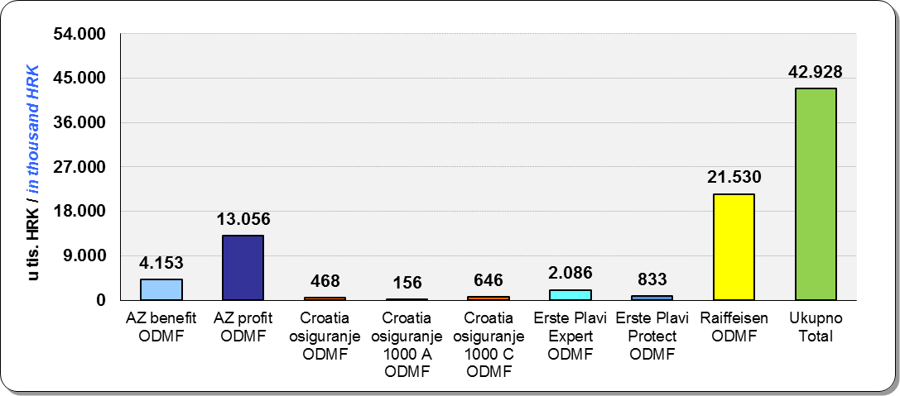

Izvor /Source: HANFA

Sadržaj / Contents
 |  |  |  |  |  | stranica / page 15

19 Tablica 20 - Graf 11
Tablica 20: Struktura članova ZDMF- ova prema dobi i spolu |  |  |  |  |  | KVARTALNI PODACI za: |  |  | OŽUJAK 2018.
Table 20: Closed voluntary pension funds members age and sex structure |  |  |  |  |  | QUARTERLY DATA for: |  |  | MARCH 2018

 |  | Ožujak 2018. |  |  | Prosinac 2017. |  | Kvartalna promjena Quarterly change
...
60 - 69 | 1,439 | 779 | 2,218 | 1,441 | 762 | 2,203 | -2 | 17 | 0.68%
70 - 84 | 114 | 31 | 145 | 109 | 26 | 135 | 5 | 5 | 7.41%
≥ 85 | 0 | 1 | 1 | 1 | 3 | 4 | -1 | -2 | -75.00%
Ukupno Total | 15,953 | 14,337 | 30,290 | 16,015 | 14,394 | 30,409 | -62 | -57 | -0.39%
Izvor / Source: DMD-ovi / DMDs

Grafikon 11: Dobna i spolna struktura članova ZDMF- ova na dan 31. ožujka 2018.
Chart 11: ZDMF members age and sex structure as at 31 March 2018

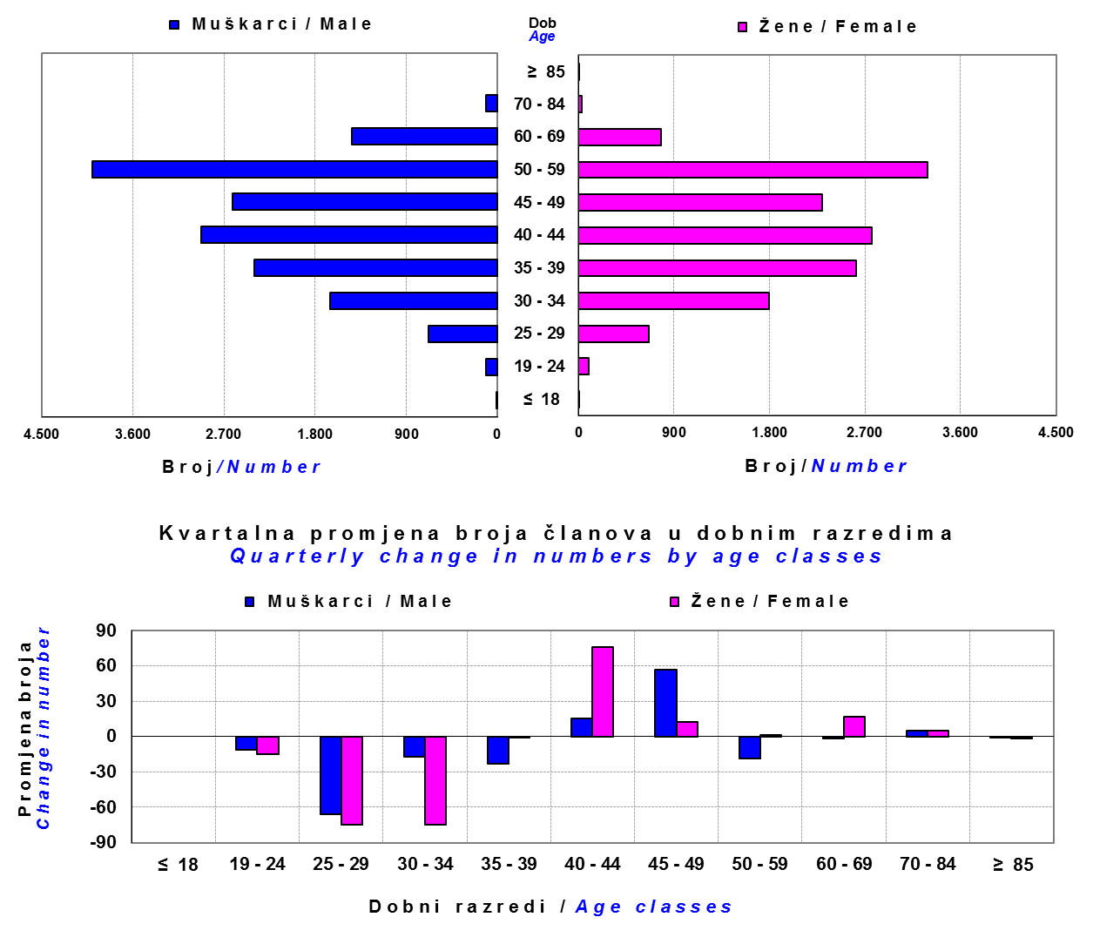

Izvor / Source: DMD-ovi / DMDs

Sadržaj / Contents

 |  |  |  |  |  |  |  |  | stranica / page 19

20 Tablica 21 - Graf 12
...
Napomena: Fondovi POŠTA ZDMF i POLICIJSKI ZDMF su upisani u registar dobrovoljnih mirovinskih fondova u svibnju 2018., ali još nisu počeli s radom.
Note: The funds POŠTA ZDMF and POLICIJSKI ZDMF were registered in the register of voluntary pension funds in May 2018 but have not yet begun work.

Grafikon 12: Mjesečni prinosi ZDMF-ova | Svibanj 2018.
Chart 12: ZDMF monthly rates of return | May 2018

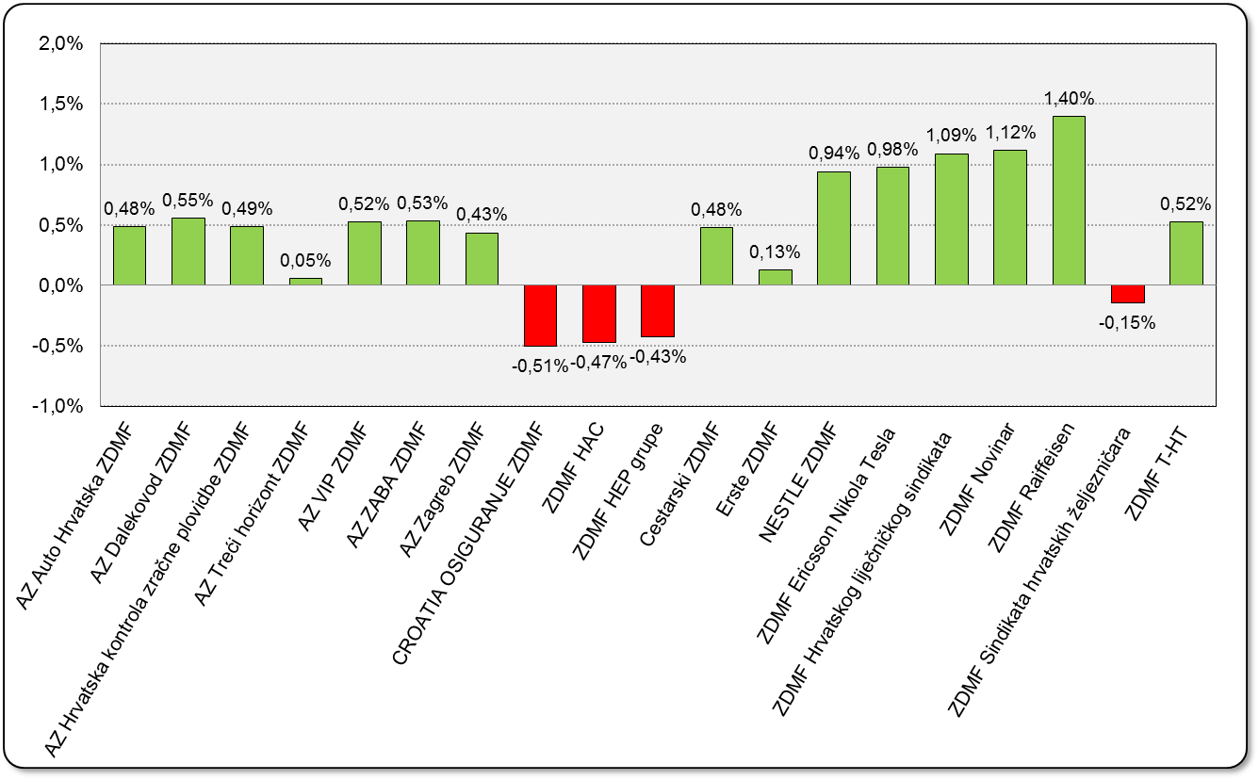

Izvor / Source: HANFA

Sadržaj / Contents

 | stranica / page 20

21 Tablica 22,23 - Graf 13,14
...
 |  |  | Izvor / Source: HANFA

Tablica 23: Broj korisnika i broj ugovora u zadnjih godinu dana |  |  | Grafikon 14: Broj korisnika i broj ugovora u zadnjih godinu dana | Kvartalni podaci Quarterly data
Table 23: Number of pensioners and contracts over the past year |  |  | Chart 14: Number of pensioners and contracts over the past year
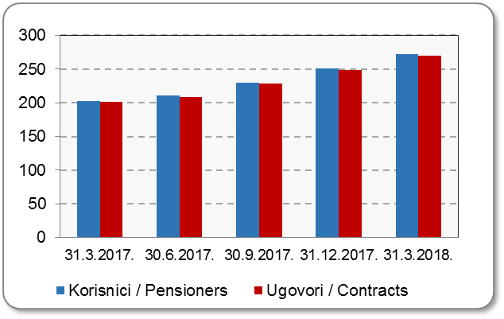
Mjesec Month | Korisnici Pensioners | Ugovori Contracts
31.3.2017. | 203 | 201
30.6.2017. | 211 | 209
30.9.2017. | 230 | 228
31.12.2017. | 251 | 249
31.3.2018. | 272 | 270
Izvor / Source: HANFA

 |  |  | Izvor / Source: HANFA

Sadržaj / Contents
...

22 Tablica 24,25 - Graf 15,16
...
 |  |  | Izvor / Source: HANFA

Tablica 25: Broj korisnika i broj ugovora u zadnjih godinu dana |  |  | Grafikon 16: Broj korisnika i broj ugovora u zadnjih godinu dana | Kvartalni podaci Quarterly data
Table 25: Number of pensioners and contracts over the past year |  |  | Chart 16: Number of pensioners and contracts over the past year
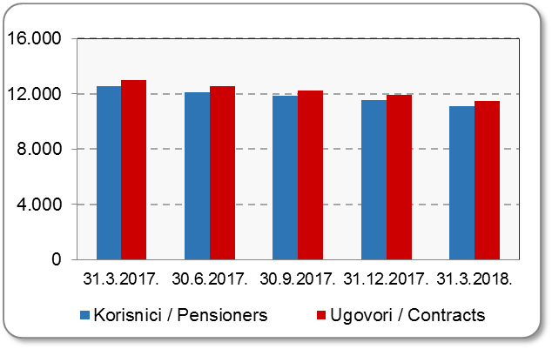
Mjesec Month | Korisnici Pensioners | Ugovori Contracts
31.3.2017. | 12,522 | 12,981
30.6.2017. | 12,098 | 12,525
30.9.2017. | 11,842 | 12,255
31.12.2017. | 11,521 | 11,909
31.3.2018. | 11,104 | 11,464
Izvor / Source: HANFA

 |  |  | Izvor / Source: HANFA

Sadržaj / Contents
...

24 Tablica 27 - Graf 17
...
 | * u tisućama kuna / in thousand HRK
22 | Osiguranje za slučaj vjenčanja ili rođenja Marriage and birth assurance | 2,800 | 1,907 | 75 | 2,196
23 | Životna osiguranja kod kojih osiguranik na sebe preuzima investicijski rizik Assurance/insurance linked with units of investment funds - unit-linked | 51,623 | 248,206 | 1,289 | 55,694
24 | Tontine Tontine | - | - | - | -
25 | Osiguranje s kapitalizacijom isplate Assurance with paid-up sum assured | - | - | - | -
 | UKUPNO (neživotna osiguranja, vrste 01 - 18) TOTAL (non-life insurance, lines 01 -18) | 3,802,567 | 3,104,277 | 1,653,855 | 1,341,116
 | UKUPNO (životna osiguranja, vrste 19 - 25) TOTAL (life assurance 19 - 25) | 1,493,089 | 1,409,420 | 26,828 | 1,015,025
 | UKUPNO / TOTAL | 5,295,656 | 4,513,697 | 1,680,683 | 2,356,140
Izvor / Source: HANFA

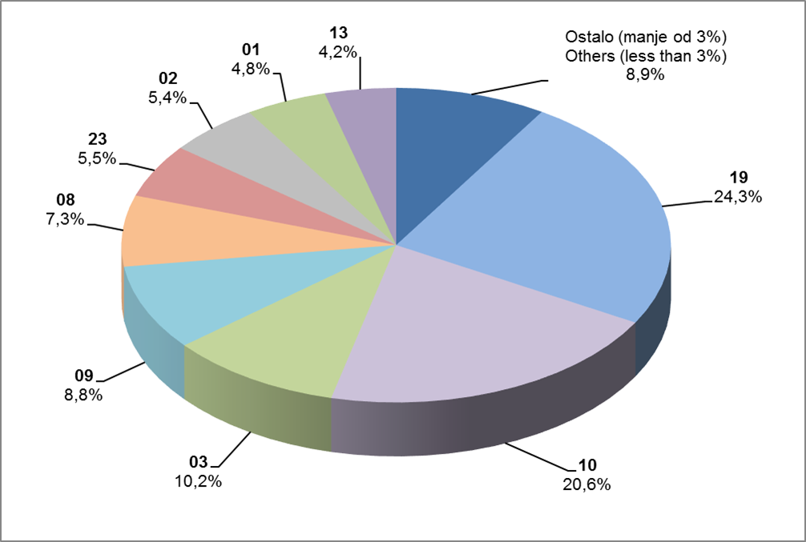
Grafikon 17: Udio bruto zaračunate premije po vrstama osiguranja
Chart 17: Gross Written Premium by Line of Insurance

Izvor / Source: HANFA

Sadržaj / Contents
...

25 Graf 18
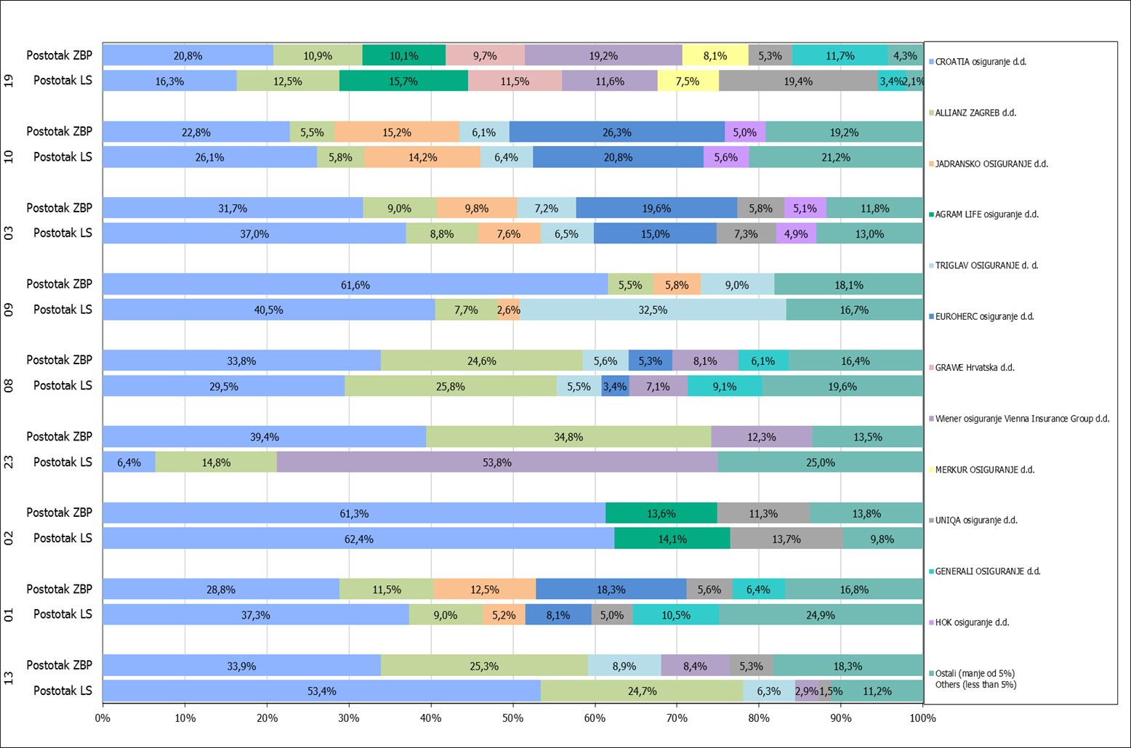
Grafikon 18: Udio zaračunate bruto premije i likvidiranih šteta po društvima za osiguranje po vrstama osiguranja za period od 1. siječnja do 31. svibnja 2018.
Chart 18: Share of written premium and claims settled per line of insurances for the period 1 January - 31 May 2018

Izvor / Source: HANFA

Napomena: Grafikon prikazuje društva za osiguranje sa zaračunatom bruto premijom većom od 5% ukupne zaračunate bruto premije u promatranoj vrsti osiguranja.
Grafikon prikazuje samo vrste osiguranja sa zaračunatom bruto premijom većom od 3% ukupne zaračunate bruto premije tržišta osiguranja u RH.
Kratice ZBP i LŠ redom predstavljaju zaračunatu bruto premijiu i likvidirane štete

Note:The chart represents insurance companies with written premium greater then 5% of total written premium of the presented line of insurance.
Chart represents lines of insurance with written premium greater then 3% of total written premium of Croatian insurance market.
Abbreviations ZBP and LŠ stands for written premium and claims settled respectively.

Vrste osiguranja / line of insurance:
...

